Catchment 1
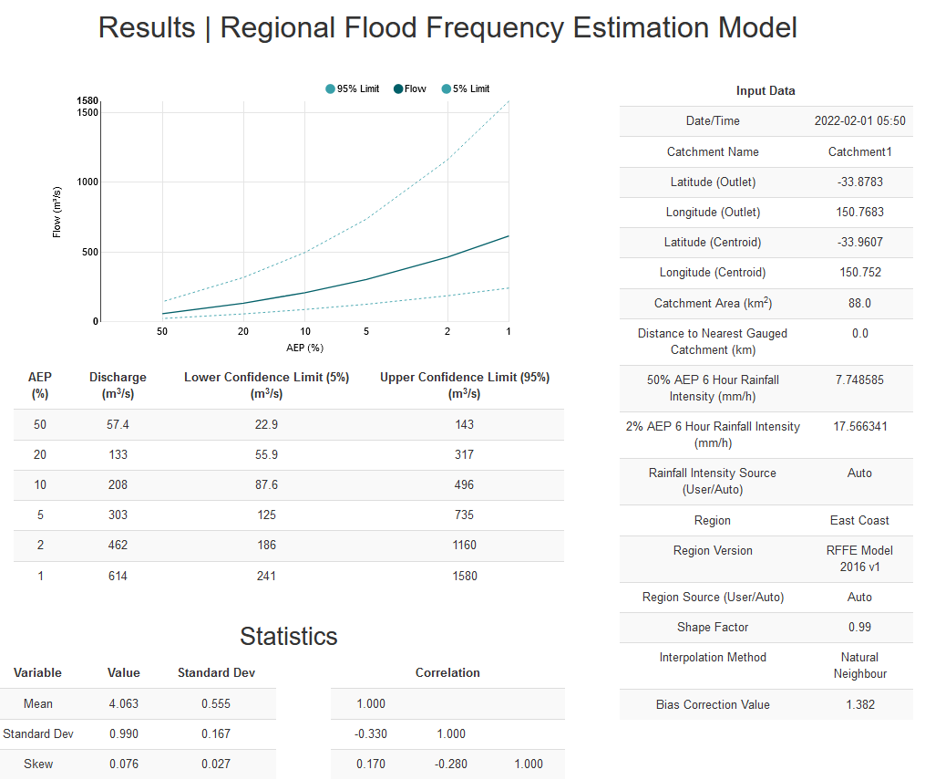

(%) | Discharge (m3/s) | Lower Confidence Limit (5%) (m3/s) | Upper Confidence Limit (95%) (m3/s)
50 | 57.4 | 22.9 | 143
20 | 133 | 55.9 | 317
10 | 208 | 87.6 | 496
5 | 303 | 125 | 735
2 | 462 | 186 | 1160
1 | 614 | 241 | 1580

Variable | Value | Standard Dev
Mean | 4.063 | 0.555
Standard Dev | 0.99 | 0.167
Skew | 0.076 | 0.027

Correlation
1
-0.33 | 1
0.17 | -0.28 | 1

